段階1
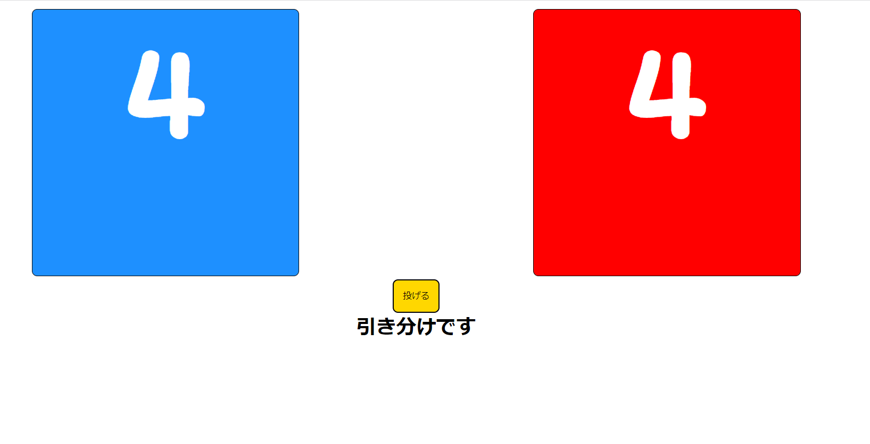
【動的Webプロジェクトの作成】

簡単なサイコロ勝負ゲームを作成する

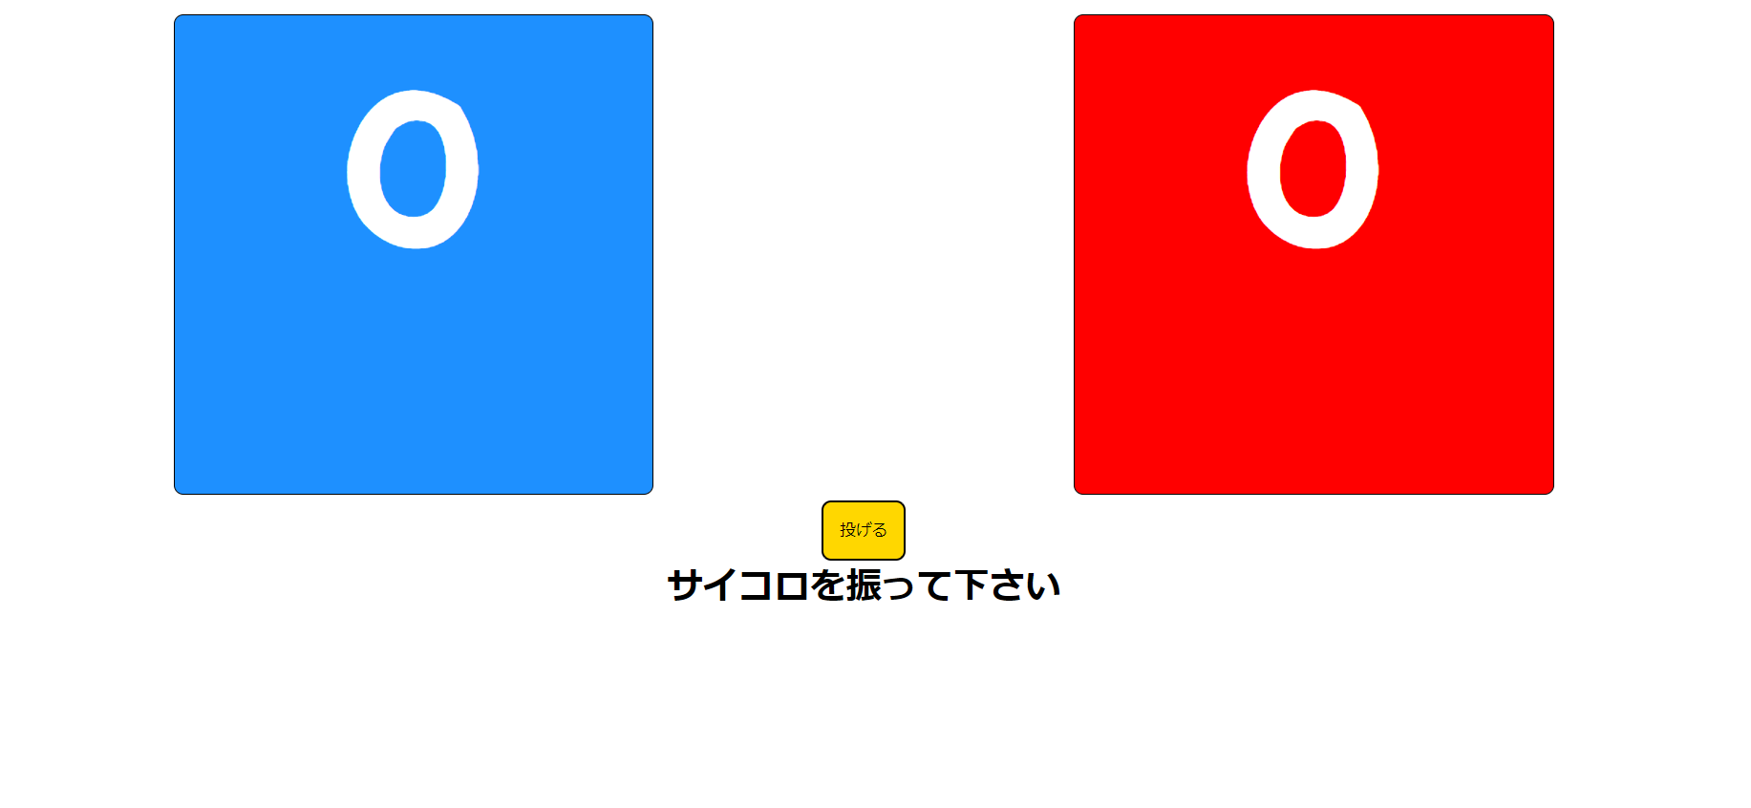
＊画面イメージ
[初期表示]
 | ・初期表示は
 | 数字："0"
 | 結果："サイコロを振ってください"
 | を表示する。

 | ・画像やレイアウトの指定は大まかにイメージと合っていれば特に無し

 | ・JSP、サーブレットを使用すること。

[勝ちor負け]
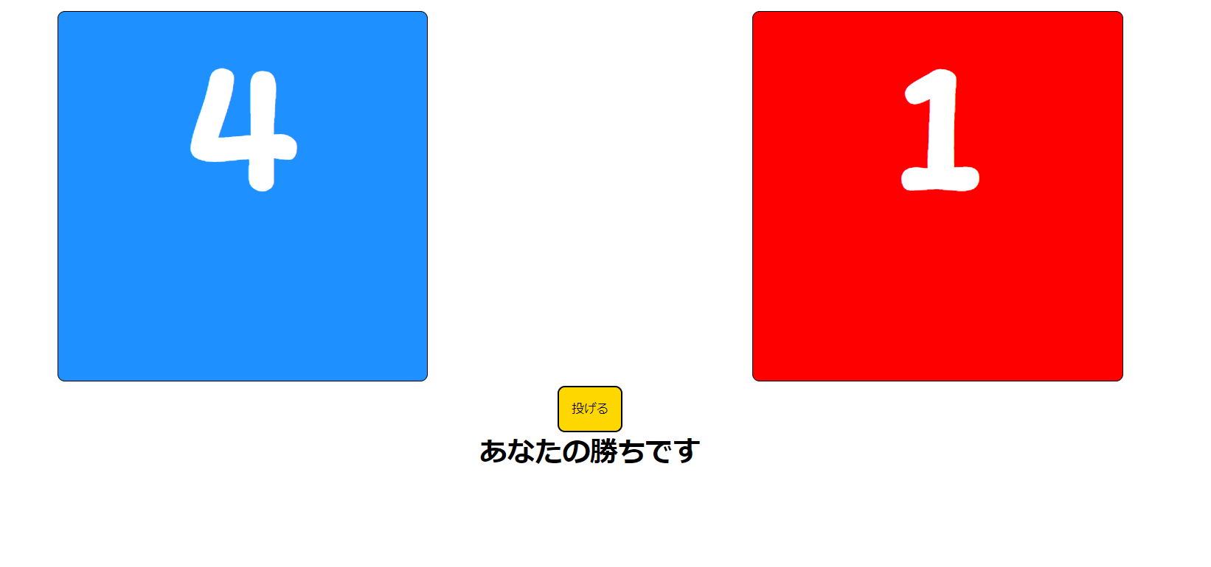

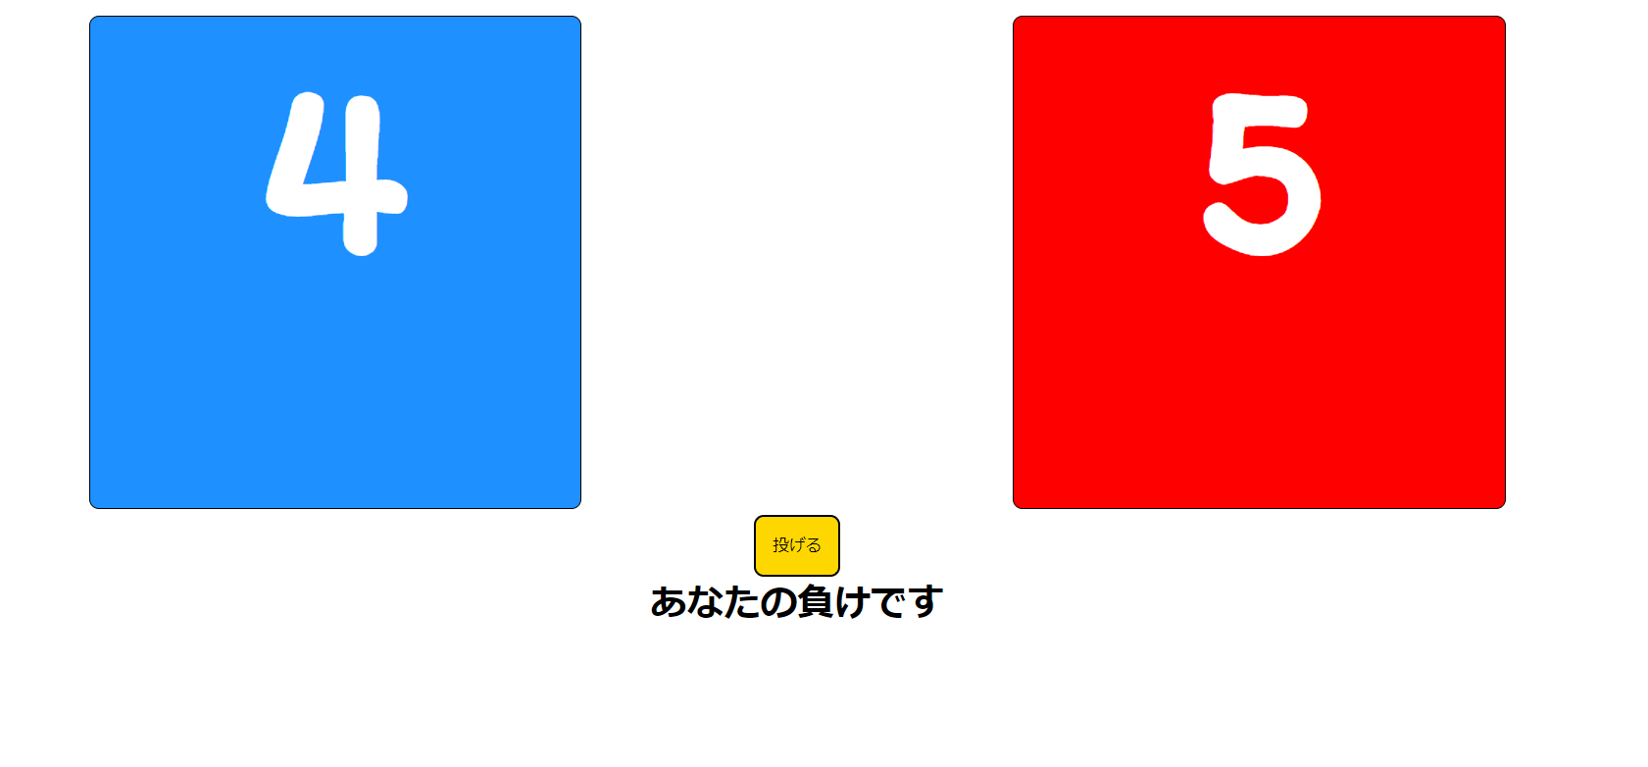

[引き分け]

